Iniciar
Software de Análise de Projetos de Energia Limpa

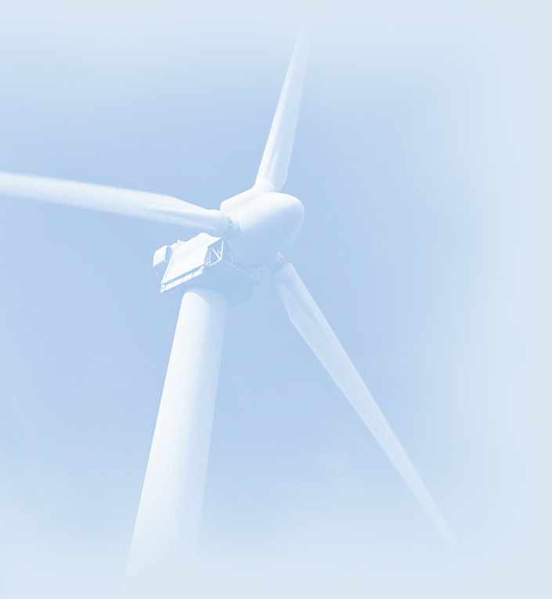
 |  | Informação sobre o projeto | Veja banco de Dados do projeto

 |  | Nome do Projeto | Estudo de Caso Foto Voltaico
 |  | Localização do Projeto

 |  | Preparado para
 |  | Preparado por

 |  | Tipo de projeto | Produção de eletricidade

 |  | Tecnologia | Fotovoltaica
 |  | Tipo de grid | Rede Central

 |  | Tipo de análise | Método 2

 |  | Poder calorífico de referência | Poder Calorífico Inferior (PCI)
 |  | Ver parâmetros
 |  | Idioma | Portuguese - Português
 |  | Manual do usuário | English - Anglais

 |  | Moeda | Euro
 |  | Símbolo
 |  | Unidades | Unidades métricas

 | Condições de Referência do site |  | Selecionar local de dados climáticos

 |  | Localização dos dados climáticos | Coimbra

 |  | Mostrar dado

 |  |  | Completar a planilha de Modelo Energético

 | RETScreen4 2012-06-01 |  |  | © Minister of Natural Resources Canada 1997-2012. | NRCan/CanmetENERGY

Análise Financeira
Análise Financeira RETScreen -Projeto produção de Eletricidade |  |  |  |  |  |  |  |  |  |  |  |  | 70000 | Checbox | row | columns | link row | link column | srow | scolumn
 |  |  |  |  |  |  |  |  |  |  |  |  | 70000 |  | 20 | 4 | 81 | 21 | 20 | 3
Parâmetros financeiros |  |  |  | Custo projeto e sumario econ./receita |  |  |  |  | Fluxo de caixa anual |  |  |  | 76000 |  | 38 | 4 | 84 | 21 | 38 | 3
Geral |  |  |  | Custos iniciais |  |  |  |  | Ano | Antes imposto | Após imposto | Cumulativo | 76000 |  | 48 | 4 | 82 | 21 | 48 | 3
 | Reajuste do custo do combustível | % | 4.0% |  | Estudo de viabilidade |  | € |  | # | € | € | € | 76000 |  | 57 | 4 | 85 | 21 | 57 | 3
 | Taxa de inflação | % | 3.0% |  | Desenvolvimento | 1.6% | € | 100 | 0 | -6,082 | -6,082 | -6,082 | 76000 |  | 63 | 4 | 83 | 21 | 63 | 3
 | Taxa de desconto | % | 2.5% |  | Engenharia |  | € |  | 1 | 812 | 812 | -5,270 | 76000
 | Vida do projeto | ano | 25 |  | Sistema de produção de eletricidade | 93.6% | € | 5,693 | 2 | 848 | 848 | -4,422 | 76000
 |  |  |  |  | Sistema de Aquecimento |  | € |  | 3 | 885 | 885 | -3,537 | 76000
Financiamento |  |  |  |  | Sistema de refrigeração |  | € |  | 4 | 924 | 924 | -2,614 | 76000
 | Incentivos e subsídios | € |  |  | Definido pelo usuário |  | € |  | 5 | 964 | 964 | -1,650 | 76000
 | Razão da dívida | % |  |  | Ações de Eficiência energética |  | € |  | 6 | 1,006 | 1,006 | -644 | 76000
 | Empréstimo | € |  |  | Balanço do sistema e misc. | 4.8% | € | 290 | 7 | 1,050 | 1,050 | 406 | 76000
 | Capital próprio investido | € | 6,082 |  | Total de custos de investimento | 100.0% | € | 6,082 | 8 | 1,095 | 1,095 | 1,501 | 76000
 | Taxa de juros da dívida | % |  |  |  |  |  |  | 9 | 1,143 | 1,143 | 2,644 | 76000
 | Duração da dívida | ano |  | Incentivos e subsídios |  |  | € |  | 10 | -851 | -851 | 1,793 | 76000
 | Pagamento da dívida | €/an |  |  |  |  |  |  | 11 | 1,244 | 1,244 | 3,038 | 76000
 |  |  |  | Pagamento anual de custos e empréstimos |  |  |  |  | 12 | 1,298 | 1,298 | 4,336 | 76000
 |  |  |  |  | O&M |  | € | 300 | 13 | 1,354 | 1,354 | 5,690 | 76000
Análise do imposto de renda |  |  | ¨ |  | Custo combustível - caso proposto |  | € |  | 14 | 1,413 | 1,413 | 7,103 | 76000
 | Custo efetivo- imposto de renda | % |  |  | Pagamento da dívida - 0 anos |  | € |  | 15 | 1,474 | 1,474 | 8,578 | 76000
 | Postergar prejuízo? | Não |  |  | Total de custos anuais |  | € | 300 | 16 | 1,538 | 1,538 | 10,115 | 76000
 | Método de depreciação | Balanço em declínio |  |  |  |  |  |  | 17 | 1,604 | 1,604 | 11,719 | 76000
 | Regra semi-anual - ano 1 | sim/não | Sim | Custos periódicos(créditos) |  |  |  |  | 18 | 1,673 | 1,673 | 13,393 | 76000
 | Base da taxa de depreciação | % |  |  | Definido pelo usuário - 10 anos |  | € | 1,521 | 19 | 1,745 | 1,745 | 15,138 | 76000
 | Taxa de depreciação | % |  |  |  |  | € |  | 20 | -926 | -926 | 14,212 | 76000
 | Período de depreciação | ano | 15 |  | Valor residual do projeto - custo |  | € |  | 21 | 1,899 | 1,899 | 16,111 | 76000
 | Isenção fiscal ? | sim/não | Não |  |  |  |  |  | 22 | 1,980 | 1,980 | 18,091 | 76000
 | Duração isenção fiscal | ano |  | Economia anual e receita |  |  |  |  | 23 | 2,065 | 2,065 | 20,156 | 76000
 |  |  |  |  | Custo combustível - caso de referência |  | € |  | 24 | 2,154 | 2,154 | 22,309 | 76000
Receita anual |  |  |  |  | Receita com eletricidade exportada |  | € | 1,078 | 25 | 2,246 | 2,246 | 24,555 | 76000
Receita com eletricidade exportada |  |  |  |  | Receita pela redução de GEE - 0 anos |  | € |  | 26 |  |  | 24,555 | 76000
 | Eletricidade exportada p/ rede | MWh | 5 |  | Receita (ou desconto) adicional do consumidor |  | € |  | 27 |  |  | 24,555 | 76000
 | Preço eletricidade exportada | €/MWh | 200.00 |  | Outras receitas ( custo) - anos |  | € |  | 28 |  |  | 24,555 | 76000
 | Receita com eletricidade exportada | € | 1,078 |  | Receita da produçaõ de EL - anos |  | € |  | 29 |  |  | 24,555 | 76000
 | Taxa de indexação sobre a eletricidade exportada | % | 4.0% |  | Total de economia e receita anual |  | € | 1,078 | 30 |  |  | 24,555 | 76000
 |  |  |  |  |  |  |  |  | 31 |  |  | 24,555 | 76000
Receita pela redução de GEE |  |  | ¨ |  |  |  |  |  | 32 |  |  | 24,555 | 76000
 |  | tCO2/an |  |  |  |  |  |  | 33 |  |  | 24,555 | 76000
 | Redução líquida de GEE | tCO2/an | 2 | Viabil. Financeira |  |  |  |  | 34 |  |  | 24,555 | 76000
 | Redução líquida de GEE - 25 anos | tCO2 | 60 |  | TIR antes impostos-capital próprio |  | % | 15.5% | 35 |  |  | 24,555 | 76000
 | Crédito para redução de GEE | €/tCO2 |  |  | TIR antes impostos - ativos |  | % | 15.5% | 36 |  |  | 24,555 | 76000
 | Receita pela redução de GEE | € |  |  |  |  |  |  | 37 |  |  | 24,555 | 76000
 | Duração do crédito para redução de GEE | ano |  |  | TIR após impostos - capital |  | % | 15.5% | 38 |  |  | 24,555 | 76000
 | Redução líquida de GEE - 0 anos | tCO2 |  |  | TIR após impostos - ativos |  | % | 15.5% | 39 |  |  | 24,555 | 76000
 | Taxa de indexação do crédito para redução de GEE | % |  |  |  |  |  |  | 40 |  |  | 24,555 | 76000
 |  |  |  |  | Retorno simples |  | ano | 7.8 | 41 |  |  | 24,555 | 76000
Receita (ou desconto) adicional do consumidor |  |  | ¨ |  | Retorno do capital próprio |  | ano | 6.6 | 42 |  |  | 24,555 | 76000
 | Desconto na eletricidade (rebate) | % |  |  |  |  |  |  | 43 |  |  | 24,555 | 76000
 | Receita do desconto da eletricidade (rebate) | € |  |  | Valor Presente Líquido (VPL) |  | € | 15,384 | 44 |  |  | 24,555 | 76000
 | Desconto no aquecimento | % |  |  | Economia anual no ciclo de vida |  | €/an | 835 | 45 |  |  | 24,555 | 76000
 | Receita devido ao desconto no aquecimento | € |  |  |  |  |  |  | 46 |  |  | 24,555 | 76000
 | Desconto na Refrigeração | % |  |  | Razão custo benefício (C-B) |  |  | 3.53 | 47 |  |  | 24,555 | 76000
 | Receita de desconto na refrigeração | € |  |  | Juros da dívida |  |  | Sem débito | 48 |  |  | 24,555 | 76000
 | Receita (ou desconto) adicional do consumidor | € |  |  | Custo da Geração de energia |  | €/MWh | 106.00 | 49 |  |  | 24,555 | 76000
 |  |  |  |  | Custo de Redução de GEE |  | €/tCO2 | (351) | 50 |  |  | 24,555 | 76000
Outras receitas ( custo) |  |  | ¨ |  |  |  |  |  |  |  |  |  | 70000
 | Energia | MWh |  | Gráfico de fluxo de caixa cumulativo |  |  |  |  |  |  |  |  | 77000
 | Preço | €/MWh |  | Fluxo de caixa cumulativo (€) |  |  |  |  |  |  |  |  | 77000
 | Outras receitas ( custo) | € |  |  |  |  |  |  |  |  |  |  | 77000
 | Duração | ano |  |  |  |  |  |  |  |  |  |  | 77000
 | Taxa de crescimento | % |  |  |  |  |  |  |  |  |  |  | 77000
Receita da produçaõ de Energia Limpa (EL) |  |  | ¨ |  |  |  |  |  |  |  |  |  | 77000
 | Produção de EL | MWh | 5 |  |  |  |  |  |  |  |  |  | 77000
 | Crédito de produção de EL | €/kWh |  |  |  |  |  |  |  |  |  |  | 77000
 | Receita da produçaõ de EL | € |  |  |  |  |  |  |  |  |  |  | 77000
 | Duração do crédito de produção de EL | ano |  |  |  |  |  |  |  |  |  |  | 77000
 | Taxa de indexação do crédito de produção de EL | % |  |  |  |  |  |  |  |  |  |  | 77000
 | Tipo de Combustível | Energia Fornecida (MWh) | Energia Limpa |  |  |  |  |  |  |  |  |  | 77000
1 | Solar | 5 | Sim |  |  |  |  |  |  |  |  |  | 77000
2 |  |  | Não |  |  |  |  |  |  |  |  |  | 77000
3 |  |  | Não |  |  |  |  |  |  |  |  |  | 77000
4 |  |  | Não |  |  |  |  |  |  |  |  |  | 77000
5 |  |  | Não |  |  |  |  |  |  |  |  |  | 77000
6 |  |  | Não |  |  |  |  |  |  |  |  |  | 77000
7 |  |  | Não |  |  |  |  |  |  |  |  |  | 77000
8 |  |  | Não |  |  |  |  |  |  |  |  |  | 77000
9 |  |  | Não |  |  |  |  |  |  |  |  |  | 77000
10 |  |  | Não |  |  |  |  |  |  |  |  |  | 77000
11 |  |  | Não |  |  |  |  |  |  |  |  |  | 77000
12 |  |  | Não |  |  |  |  |  |  |  |  |  | 77000
13 |  |  | Não |  |  |  |  |  |  |  |  |  | 77000
14 |  |  | Não |  |  |  |  |  |  |  |  |  | 77000
15 |  |  | Não |  |  |  |  |  |  |  |  |  | 77000
16 |  |  | Não |  |  |  |  |  |  |  |  |  | 77000
17 |  |  | Não |  |  |  |  |  |  |  |  |  | 77000
18 |  |  | Não |  |  |  |  | Ano |  |  |  |  | 77000
 |  |  |  |  |  |  |  |  |  |  |  |  | 70000

